상품제안서
송월 항균타올&네이처핸드 손소독제 100ml 세트 | 상품코드: F16099

 |  |  |  |  |  |  | 02-412-0044 | www.easy1.co.kr
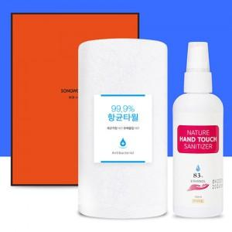

【상세/제작정보】 | 에탄올 83% 손소독제와 송월 항균타올 세트

【인쇄/포장옵션】 | 실크, 자수 / 포장지포장

【공급단가】 | 수량 | 100~ | 300~ | 500~ | 1,000~ | 2,000~
*VAT별도 | 단가 | 5,170원 | 4,970원 | 4,780원 | 4,590원 | 4,480원

【상품 URL】 | http://www.easy1.co.kr/src/goods_detail.php?gdno=16099

